Sheet1
과목명 | 마이크로프로세서 및 실습
분반 | 1분반
학번 | 2015136092
이름 | 이상현
과제명 | YJSA Project
번호 | 부품명 | 단가 | 수량(EA) | 가격 | 링크 | 사진
1 | Mpu-6050(자이로센서) | 2750원 | 2 | 5500 | http://roboholic1.godo.co.kr/shop/goods/goods_view.php?goodsno=6&inflow=naver&NaPm=ct%3Diu3gutf4%7Cci%3D8f3bd4d9be1833ad1198d0aac2146175b7309fcb%7Ctr%3Dslsl%7Csn%3D188145%7Chk%3D037e2e92d3d444577d58249d72ae3a78e5d757fc | 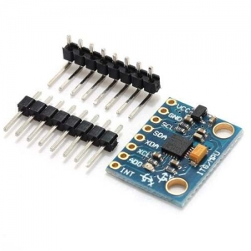 | 점퍼선은 필요 없나요? | 점퍼선과 스위치 추가했습니다.
2 | EE-SX1109(포토인터럽터) | 7000원 | 2 | 14000 | http://www.icbanq.com/P006971519 | 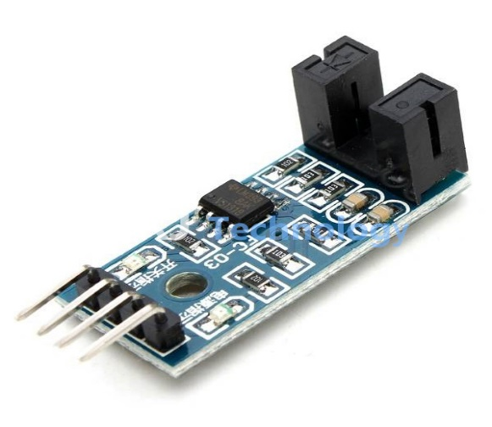
3 | Nulsomino-HANA | 18900원 | 2 | 37800 | http://www.eleparts.co.kr/EPX7R9BN | 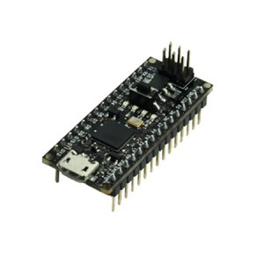
4 | 소켓 점퍼케이블 (M/F) | 3000 | 1 | 3000 | https://www.eleparts.co.kr/EPXCTKH9
5 | 소켓 점퍼케이블 (M/F) | 30000 | 1 | 3000 | https://www.eleparts.co.kr/EPXCTKH8
6 | 푸시버튼스위치 | 200 | 10 | 2000 | https://www.eleparts.co.kr/EPXCJVRU
 | 총계 |  |  | 65300

